상품제안서
TUI 루프 골드 2.0 USB메모리 (4GB~128GB) | 상품코드: F23456

 |  |  |  |  |  |  | 02-412-0044 | www.easy1.co.kr
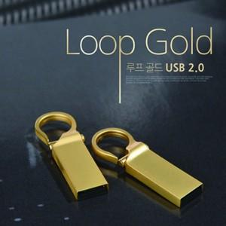

【상세/제작정보】 | <p>※ 64G / 128G 가능합니다.(별도문의)&nbsp;</p>

【인쇄/포장옵션】 | 실크, 풀칼라 / 포장지포장

【공급단가】 | 수량 | 100~ | 300~ | 500~ | 1,000~ | 3,000~
*VAT별도 | 4G | 3,620원 | 3,480원 | 3,350원 | 3,210원 | 3,130원
 | 8G | 4,170원 | 4,010원 | 3,860원 | 3,700원 | 3,610원
 | 16G | 4,600원 | 4,430원 | 4,260원 | 4,090원 | 3,980원
 | 32G | 6,000원 | 5,770원 | 5,550원 | 5,330원 | 5,200원

【상품 URL】 | http://www.easy1.co.kr/src/goods_detail.php?gdno=23456

